상품제안서
루첸 스페셜기프트세트GS8호 | 상품코드: S22718

 |  |  |  |  |  |  | 02-713-8555 | www.synergygift.co.kr
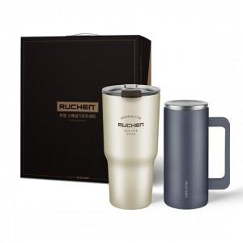

【상세/제작정보】

【인쇄/포장옵션】 | 레이저 / 포장지포장

【공급단가】 | 수량 | 30~ | 100~ | 300~ | 500~ | 1,000~
*VAT별도 | 아이보리 | 16,380원 | 15,620원 | 14,850원 | 14,470원 | 14,220원
 | 네이비 | 16,380원 | 15,620원 | 14,850원 | 14,470원 | 14,220원
 | 프렌치블루 | 16,380원 | 15,620원 | 14,850원 | 14,470원 | 14,220원
 | 화이트 | 16,380원 | 15,620원 | 14,850원 | 14,470원 | 14,220원

【상품 URL】 | https://www.synergygift.co.kr:443/src/goods_detail.php?gdno=22718

